Requirement from Teacher
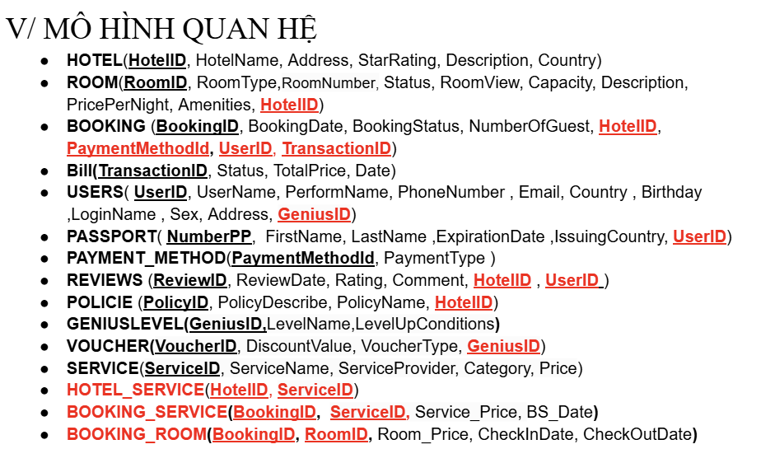
# | Topic | Primary Actors | Functional Requirements
4 | Gender Healthcare Service Management System Phần mềm quản lý dịch vụ chăm sóc sức khỏe giới tính | Guest Customer Consultant Staff Manager Admin | Phần mềm quản lý dịch vụ chăm sóc sức khỏe giới tính của 01 cơ sở y tế. - Trang chủ giới thiệu cơ sở y tế, blog chia sẽ kinh nghiệm về giáo dục giới tính và chăm sóc khỏe sinh sản, dịch vụ xét nghiệm các bệnh lây truyền qua đường tình dục (STIs), … - Chức năng cho phép người dùng theo dõi chu kì sinh sản bằng cách khai báo chu kì kinh nguyệt. Hệ thống cho phép nhắc nhở thời gian rụng trứng, khả năng mang thai, thời gian uống thuốc tránh thai, ... - Chức năng cho phép người dùng đặt lịch tư vấn trực tuyến với tư vấn viên. - Chức năng cho phép người dùng đặt câu hỏi với tư vấn viên để giải đáp thắc mắc. - Quản lý quá trình thực hiện dịch vụ xét nghiệm STIs từ lúc người dùng đặt cho đến khi trả kết quả xét nghiệm. - Khai báo thông tin dịch vụ xét nghiệm, bảng giá, ... - Quản lý thông tin tư vấn viên: thông tin chung, bằng cấp, kinh nghiệm, lịch tư vấn, ... - Quản lý rating, feedback. - Quản lý hồ sơ người dùng, lịch sử đặt xét nghiệm & đặt tư vấn. - Dashboard & Report.

